Calcul DJU
Exemple
 | - Territoire de Belfort : CC0 = 2.9 / DJU = 2939 pour altitude de 422m
 | - CCL Belfort à 422 m altitude = 3,32
 | HK Belfort = 79,4 | 3139
 | - CCL Lieu x à 600 m altitude = 3,5
 | HK lieu x = 86,5
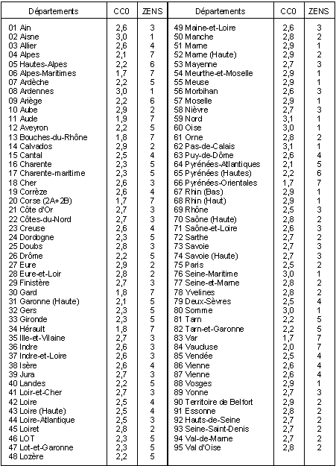
 | - DJU lieu x = DJU Belfort * (86,5/79,4) = 3202
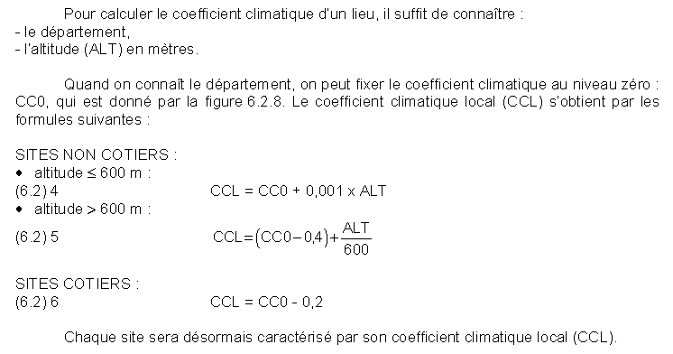

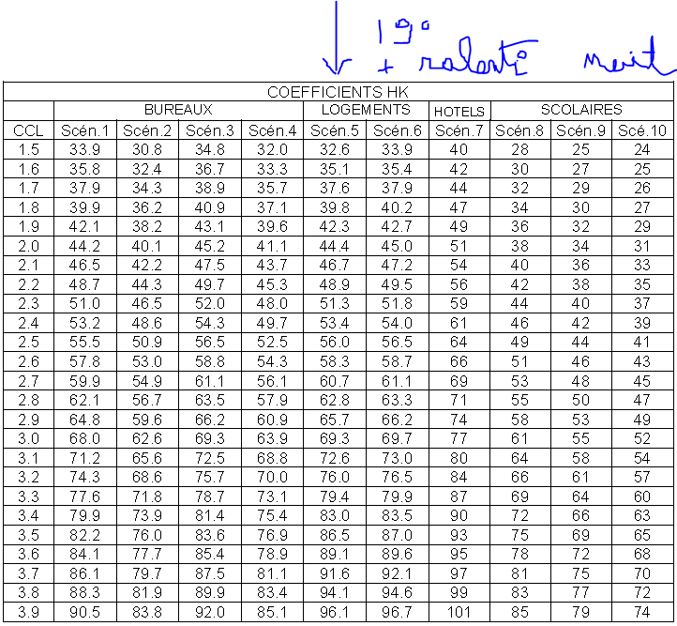

 |  |  | Départements |  | Villes | DJU | Altitudes
 |  |  | 1 | Ain | Ambérieu | 2,626 | 252
 |  |  | 2 | Aisne | Saint-Quentin | 2,724 | 98
 |  |  | 3 | Allier | Vichy | 2,508 | 250
 |  |  | 4 | Alpes de Haute Provence | Allos | 3,470 | 1,431 | 1257 | 974 | 1.2905544148
 |  |  |  |  | Saint Auban sur Durance | 2,213 | 457
 |  |  |  |  |  | 2,213
 |  |  | 5 | Hautes Alpes | Gap-Ville | 2,789 | 775
 |  |  |  |  | Le Monetier Sestrières | 4,475 | 2,000 | 889 | 560 | 1.5875
 |  |  |  |  | Orcières | 3,586 | 1,440 | 797 | 665 | 1.1984962406
 |  |  | 6 | Alpes Maritimes | Cannes | 1,619 | 3
 |  |  |  |  | Isola | 2,925 | 870 | 1306 | 867 | 1.506343714
 |  |  |  |  | Saint Etienne de Tinée-Auron | 3,428 | 1,610 | 503 | 740 | 0.67972972973
 |  |  | 7 | Ardèche | Tournon | 2,314 | 123
 |  |  | 8 | Ardennes | Sedan | 2,939 | 153
 |  |  | 9 | Ariège | L'Hospitalet près l'Andorre | 3,206 | 1,428 | 934 | 1017 | 0.91838741396
 |  |  |  |  | Saint Girons | 2,272 | 411
 |  |  | 10 | Aube | Romilly sur Seine | 2,620 | 77
 |  |  | 11 | Aude | Carcassonne | 1,930 | 123
 |  |  | 12 | Aveyron | Millau | 2,374 | 410
 |  |  |  |  | Rueyres Brommat | 2,703 | 732 | 329 | 322 | 1.0217391304
 |  |  | 13 | Bouches du Rhône | Aix en Provence | 1,750 | 215 | 123 | 140 | 0.87857142857
 |  |  |  |  | Marseille Observatoire | 1,627 | 75
 |  |  | 14 | Calvados | Caen | 2,451 | 66
 |  |  | 15 | Cantal | Aurillac | 2,921 | 680
 |  |  |  |  | Saint Flour | 3,302 | 906 | 381 | 226 | 1.685840708
 |  |  | 16 | Charente | Angoulème | 2,136 | 83
 |  |  | 17 | Charente Maritime | La Rochelle Port | 1,945 | 1
 |  |  | 18 | Cher | Avord | 2,487 | 177
 |  |  | 19 | Corrèze |  | 2 250 à 3 200 | 100 à 980
 |  |  | 20 | Corse | Albertacce Popaja | 3,022 | 1,074
 |  |  |  |  | Bastia | 1,478 | 10
 |  |  |  |  | Bonifacio Cap Pertusato | 1,259 | 105
 |  |  |  |  | Carbini Marghèse | 2,774 | 980
 |  |  | 21 | Côte d'Or | Dijon Longvic | 2,675 | 220
 |  |  | 22 | Côtes d'Armor | Perros Guirrec Ploumanach | 2,105 | 78
 |  |  |  |  | Rostrenen | 2,445 | 262
 |  |  | 23 | Creuse | La Courtine | 3,061 | 765
 |  |  | 24 | Dordogne | Bergerac | 2,079 | 31
 |  |  | 25 | Doubs | Besançon | 2,719 | 311
 |  |  |  |  | Charquemont | 3,548 | 870 | 829 | 559 | 1.4830053667
 |  |  | 26 | Drôme | Lus le croix Haute | 3,389 | 1,036 | 1268 | 1233 | 1.0283860503
 |  |  |  |  | Montélimar | 2,121 | 73
 |  |  | 27 | Eure |  | 2 500 à 2 600 | 150
 |  |  | 28 | Eure et loir | Chartres | 2,586 | 155
 |  |  | 29 | Finistère | Brest | 1,990 | 44
 |  |  | 30 | Gard | Mont Aigoulal | 3,928 | 1,567
 |  |  |  |  | Nimes Courbessac | 1,782 | 59
 |  |  | 31 | Haute Garonne | Bagnère de Luchon | 2,511 | 630
 |  |  |  |  | Toulouse | 2,035 | 194
 |  |  | 32 | Gers |  | 2 000 à 2 150 | 80 à 380
 |  |  | 33 | Gironde | Bordeaux | 2,037 | 47
 |  |  |  |  | Cap Ferret | 1,652 | 9
 |  |  | 34 | Hérault | Montpellier | 1,703 | 81
 |  |  |  |  | Sète | 1,520 | 94
 |  |  | 35 | Illes et Vilaine | Rennes | 2,292 | 35
 |  |  | 36 | Indre | Châteauroux | 2,403 | 160
 |  |  | 37 | Indre et Loire | Tours | 2,338 | 96
 |  |  | 38 | Isère | Besse en Oisans | 3,700 | 1,470
 |  |  |  |  | Grenoble | 2,614 | 223
 |  |  |  |  | Villard de lans | 3,451 | 1,050
 |  |  | 39 | Jura | Saint Claude Etables | 2,918 | 400
 |  |  | 40 | Landes | Dax | 1,785 | 31
 |  |  |  |  | Mont de Marsan | 2,036 | 59
 |  |  | 41 | Loir et Cher | Romorantin | 2,467 | 84
 |  |  | 42 | Loire | Saint Etienne Bouthéon | 2,636 | 399
 |  |  | 43 | Haute Loire | Le Puy en Velay | 2,905 | 714
 |  |  | 44 | Loire Atlantique | Nantes | 2,199 | 26
 |  |  | 45 | Loiret | Orléans - Bricy | 2,532 | 124
 |  |  | 46 | Lot | Gourdon | 2,132 | 205
 |  |  | 47 | Lot et Garonne | Agen | 2,078 | 61
 |  |  | 48 | Lozère |  | 2 700 à 3 500 | 400 à 1700
 |  |  | 49 | Maine et Loire | Angers | 2,308 | 54
 |  |  | 50 | Manche | Cherbourg | 2,118 | 8
 |  |  | 51 | Marne | Reims | 2,665 | 94
 |  |  | 52 | Marne (Haute) | Langres | 2,954 | 464
 |  |  |  |  | Saint Dizier | 2,615 | 139
 |  |  | 53 | Mayenne |  | 2 300 à 2 550 | 30 à 420
 |  |  | 54 | Meurthe et Moselle | Nancy | 2,854 | 203
 |  |  | 55 | Meuse | Bar le Duc | 2,985 | 313
 |  |  | 56 | Morbihan | Lorient | 2,163 | 42
 |  |  | 57 | Moselle | Metz | 2,797 | 170
 |  |  | 58 | Nièvre | Château Chinon | 2,858 | 598
 |  |  |  |  | Nevers | 2,536 | 176
 |  |  | 59 | Nord | Lille | 2,693 | 55
 |  |  | 60 | Oise | Beauvais | 2,680 | 101
 |  |  |  |  | Compiègne | 2,577 | 41
 |  |  |  |  | Creil | 2,636 | 88
 |  |  | 61 | Orne | Alençon | 2,537 | 73
 |  |  | 62 | Pas de Calais | Boulogne sur Mer | 2,537 | 73
 |  |  | 63 | Puy de Dôme | Clermont Ferrand | 2,509 | 329
 |  |  |  |  | Le Mont Dore | 3,342 | 1,050
 |  |  |  |  | Puy de Dôme | 3,918 | 1,465
 |  |  | 64 | Pyrénées Atlantiques | Biarritz | 1,432 | 28
 |  |  |  |  | Lac d'Artouste | 4,083 | 2,000
 |  |  |  |  | Pau | 2,048 | 189
 |  |  | 65 | Pyrénées (Hautes) | Pic du Midi de Bigorre | 5,243 | 2,860
 |  |  |  |  | Tarbes | 2,166 | 360
 |  |  | 66 | Pyrénées Orientales | Font Romeu | 3,602 | 1,705
 |  |  |  |  | Perpignan | 1,464 | 43
 |  |  |  |  | Prats de Mollo | 2,397 | 1,000
 |  |  | 67 | Bas Rhin | Howald Melkereifelsen | 3,310 | 775
 |  |  |  |  | Strasbourg | 2,706 | 139
 |  |  | 68 | Haut Rhin | Ballon de Guebwiller | 4,036 | 1,390 | 1461 | 1200 | 1.2175
 |  |  |  |  | Colmar | 2,575 | 190
 |  |  |  |  | Mulhouse - Bâle | 2,948 | 267 | 373 | 77 | 4.8441558442
 |  |  | 69 | Rhône | Lyon | 2,499 | 196
 |  |  | 70 | Saône (Haute) | Luxeuil les Bains | 2,944 | 272
 |  |  | 71 | Saône et Loire | Chalon sur Saône | 2,638 | 179
 |  |  | 72 | Sarthe | Le Mans | 2,428 | 52
 |  |  | 73 | Savoie | Bourg Saint Maurice | 3,096 | 865
 |  |  |  |  | Tignes le Villaret | 3,996 | 1,750
 |  |  |  |  | Valloire | 3,452 | 1,296
 |  |  | 74 | Savoie (Haute) | Annecy | 2,756 | 448
 |  |  |  |  | Annemasse | 3,006 | 445
 |  |  |  |  | Les Gets | 3,807 | 1,200
 |  |  | 75 | Paris | Paris | 2,406 | 78
 |  |  | 76 | Seine Maritime | Rouen | 2,569 | 68
 |  |  | 77 | Seine et Marne | Melun | 2,547 | 91
 |  |  | 78 | Yvelines | Villacoublay | 2,659 | 171
 |  |  | 79 | Deux-Sèvres |  | 2 100 à 2 350 | 10 à 270
 |  |  | 80 | Sommes | Abbeville | 2607 | 57
 |  |  | 81 | Tarn |  | 1 450 à 2 250 | 120 à 1250
 |  |  | 82 | Tarn et Garonne |  | 2 050 à 2 150 | 70 à 500
 |  |  | 83 | Var | Brignoles | 1,982 | 205
 |  |  |  |  | Toulon | 1,377 | 23
 |  |  | 84 | Vaucluse | Apt | 2,171 | 234
 |  |  | 85 | Vendée | Les Sables d'Olonnes | 2,143 | 9
 |  |  | 86 | Vienne | Poitiers | 2,363 | 118
 |  |  | 87 | Vienne (Haute) | Limoges | 2,520 | 282
 |  |  | 88 | Vosges | Epinal | 2,875 | 385
 |  |  | 89 | Yonne | Auxerre | 2,535 | 207
 |  |  | 90 | Territoire de Belfort | Belfort | 2,939 | 422
 |  |  | 91 | Essonne | Etampes | 2,632 | 145
 |  |  | 92 | Hauts de Seine |  | 2,500
 |  |  | 93 | Seine-Saint-Denis | Le Bourget | 2,464 | 52
 |  |  | 94 | Val-de-Marne | Orly | 2,510 | 89
 |  |  | 95 | Val-d'Oise | Pontoise | 2,559 | 98

T° ext base
